説明書
【測量等の委託】

 | 本宮市（以下「本市」と言います。）が発注する建設工事、測量等の委託、物品の買入れ又は製
 | 造、修繕及び役務の提供に係る競争入札に参加しようとする方は、本市に対し「入札参加資格
 | 審査申請」を行い、資格の認定を受け「有資格業者」となる必要があります。
 | 今回、令和８年度の入札参加資格に係る審査申請の受付をしますので、本手引きを十分
 | 確認し書類を作成してください。

1 | 基本事項
◇ | 受付期間及び審査基準日
 | 受付期間 ： 令和7年１１月4日（火）～令和7年１２月１5日（月）
 | 審査基準日： 令和7年８月１日（金）

◇ | 受付方法
 | 郵送（原則としてレターパックライト） | ※到着確認の対応はとれませんので配送状況が
 | 持参 | 確認できるレターパックでの郵送をお願いします。
 | 電子申請
 | ※受付期間終了後の日付の電子申請又は消印で到着したものについては、一切受け付けを
 | 行いませんのでご注意ください。

◇ | 提出先（問合わせ先）
 | 〒969-1192
 | 福島県本宮市本宮字万世212番地
 | 本宮市 財務部 財政課 契約管財係 | ℡ | 0243-24-5306
 |  | Fax | 0243-34-3138

◇ | 有効期間
 | 令和8年４月１日～令和９年３月３１日

◇ | 登録業種区分
 | 測量（地上測量、航空測量）
 | 地質調査
 | 建築設計
 | 補償コンサルタント（土地調査、土地評価、物件、機械工作物、営業補償・特殊補償、事業損失、
 | 補償関連、総合補償）
 | 不動産鑑定（不動産評価・鑑定）
 | 建設コンサルタント（土木設計、河川・砂防・海岸、港湾・空港、電力土木、道路、鉄道、
 | 上水道・工業用水道、下水道、農業土木、森林土木、水産土木、
 | 廃棄物、造園、都市計画・地方計画、地質、土質・基礎、鋼構造物・コンクリート
 | トンネル、施工計画・設備・積算、建設環境、建設機械、電気・電子）
 | その他 測量等の委託に係る上記以外の業務

2 | 入札参加資格審査事務の流れ

申請書類提出（郵送・持参・電子申請）

受付（R7.11.4～R7.12.15）

書類審査

書類の不備がある場合
郵送又は持参の場合、電話で修正を依頼
電子申請の場合、メールにて修正を依頼
【修正期限】令和7年12月26日（金）
申請に不備がある場合、登録できません！

書類不備なし
書類不備あり

書類の補正

資格認定審査

認定結果公表（R8.3月下旬）

 | ※審査結果通知方法
 | 審査結果は個別に郵送はせず、ホームページにて入札参加資格者名簿を掲載します。
 | 令和8年３月下旬に掲載を予定していますのでご確認ください。

3 | 入札参加資格審査申請ができない者
 | （１）当該入札に係る契約を締結する能力を有しない方及び破産者で復権を得ない方

 | （２）法律などで、営業に許可等が必要であるとされている場合に、その許可等がない方

 | （３）法人税又は所得税、消費税及び地方消費税並びに本宮市に納めるべき市税を滞納している方

 | （４）測量等委託の入札参加資格審査申請をする場合には、審査基準日の直前１年の営業年度において、次の種別ごとに取扱高のない方
 | 全７区分
 | 測量、地質調査、建築設計、補償コンサルタント、不動産鑑定、建設コンサルタント、その他

 | （５） その他競争入札参加者として不適当と認められる方（暴力団等を含む）。

 | ※競争入札参加資格が認定された後、上記事項に該当した場合は、認定取り消し又は入札参加
 | 資格停止措置を行うことがあります。

4 | 資格審査の内容

 | 審査基準日の直前２年の各営業年度における取扱高の年間平均取扱高
 | 審査基準日の前日における測量等に従事する職員の数
 | 業務の経歴
 | 資本金額
 | 審査基準日の前日までの測量等の営業年数

5 | 注意事項
① | 文字は楷書で明確に記入してください。ゴム印を使用できる箇所は使用しても差し支えあり
 | ません。
② | 申請書その他の添付書類について虚偽の事項を記載した場合は、入札参加資格がありません
 | ので、万一資格を有することになっても直ちに執行することになります。
③ | 提出書類等に不備がある場合は、受付・登録ができませんのでご注意ください。
 | （追加書類や修正等については、速やかな対応をお願いします。）
④ | 持参または郵送で提出する際は、色指定（グリーン）のフラットファイルA4S型に綴り、ホッチ
 | キス止め、金具等は使用しないでください。

6 | 提出書類

 | 提出書類 |  | コピー提出の可否 | 備考
1 | 入札参加資格審査申請書チェックリスト（測量等）
2 | 測量等入札参加資格審査申請書（様式第5号）
3 | 商業登記簿謄本又は商業登記事項証明書 |  | （写し可） | R7.8.1以降に発行のもの
4 | 営業に関する登録証明書（国土交通大臣に提出した現況報告書を含む）★ |  | （写し可） | 枠外参照
5 | 業務経歴書（様式第6号）
6 | 技術者経歴書（様式第7号）
7 | 財務諸表 |  |  | 基準日直前２年の各営業年度のもの
8 | 印鑑証明書 |  | （写し可） | R7.8.1以降に発行のもの
9 | 使用印鑑届兼委任状（様式第3号）
10 | 税滞納がないことの証明書 |  | （写し可） | R7.8.1以降に発行のもの
11 | 誓約書（暴力団等排除関係）

 | ★以下の業種については、それぞれ登録が必要となりますので、確認できる書類の写しを提出
 | してください。
 | 「測量」を希望する方・・・測量法第55条の登録が必要
 | 「建築設計」を希望する方・・・建築士法第２３条の登録が必要
 | 「不動産鑑定」を希望する方・・・不動産の鑑定評価に関する法律２２条による登録が必要

 | 「測量」「建築設計」「不動産鑑定」について希望する方は、委任先（営業所）においても許可が
 | 必要要件ですので、登録等確認できる書類の写しを添付してください。

◇ | 持参または郵送で提出する場合
 | A4Sサイズのフラットファイル（グリーン）に次の順序で綴り、１部提出すること。なお、表紙及び
 | 背表紙には必ずタイトル・会社名（例：令和７・８年度入札参加資格審査申請書（測量等委託）
 | ○○株式会社）を記入してください。

 | 提出先
 | 〒969-1192 福島県本宮市本宮字万世２１２番地 本宮市 財務部 財政課 契約管財係

 | ※受理した証明が必要な場合は、受理印を押印してほしい書類と返信用封筒に切手を貼付
 | したものもしくは、任意様式のはがき等と提出してその意向を明示してください。
 | なお、ＦＡＸでの返信には対応しておりません。

 | ※封筒には「令和７・８年度入札参加資格審査申請書在中」と赤字で明記してください。

 | ※郵送で提出する場合、レターパックライトで提出し、受付期間最終日（Ｒ7.12.15）必着として
 | ください。

◇ | 電子申請で提出する際の提出書類
1 | 事前準備
 | ①本宮市ホームページより「申請書類（測量等）.ｘlsx」をダウンロードし該当する
 | シートを作成する。

 | ②①で作成したＥｘｃｅｌのうち、「入札参加資格審査申請書チェックリスト（測量等）」
 | 「測量等入札参加資格審査申請書（様式第５号）」のシートのみファイルを作り、
 | 「測量等（会社名）」と名前をつけて保存する。

 | ③その他の添付資料を準備し、それぞれPDF化し会社名を入れた名前をつけて保存する。
 | 例） 会社名_印鑑証明書 等

2 | 送信方法
 | 市ホームページの「組織でさがす」「財政課」のページの「入札参加資格」にある申請フォームにて
 | データを提出してください。（以下、入力フォームイメージ。レイアウト等若干の変更がある場合も
 | あります。）

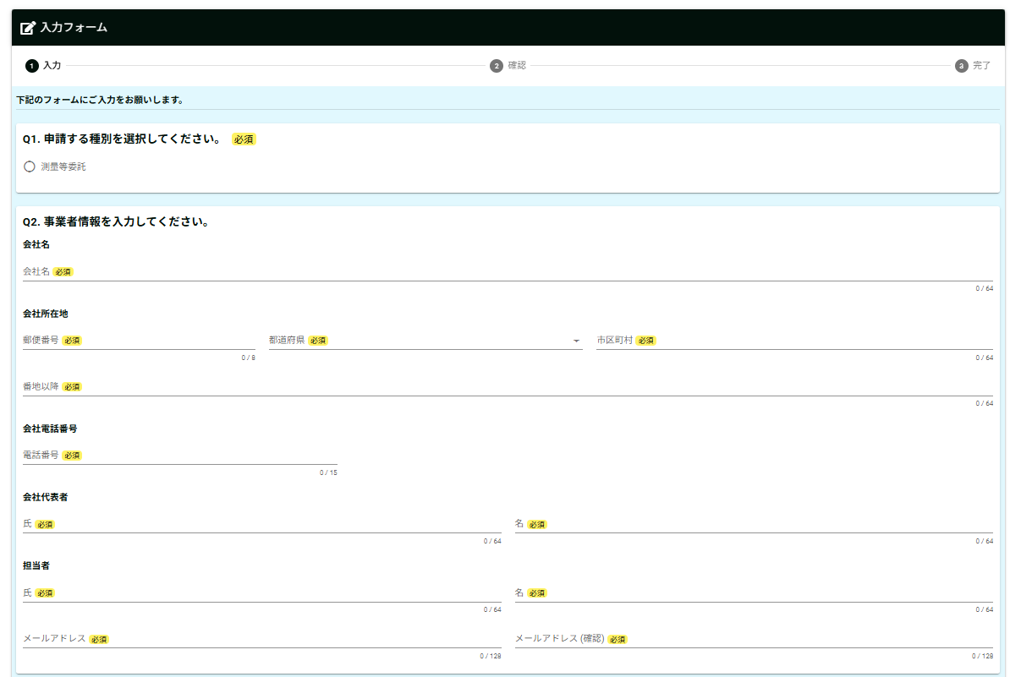

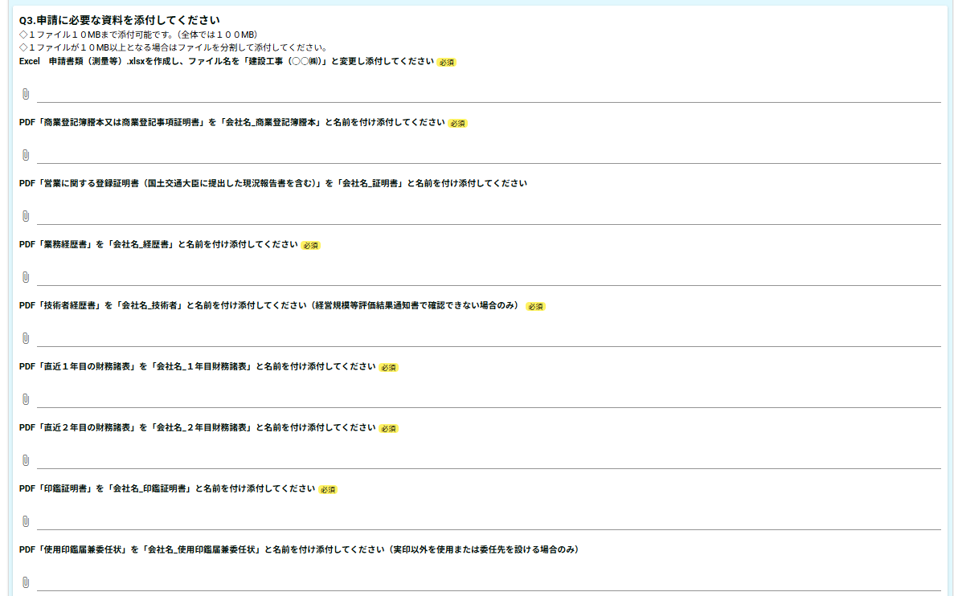

◇ | 税証明書提出区分
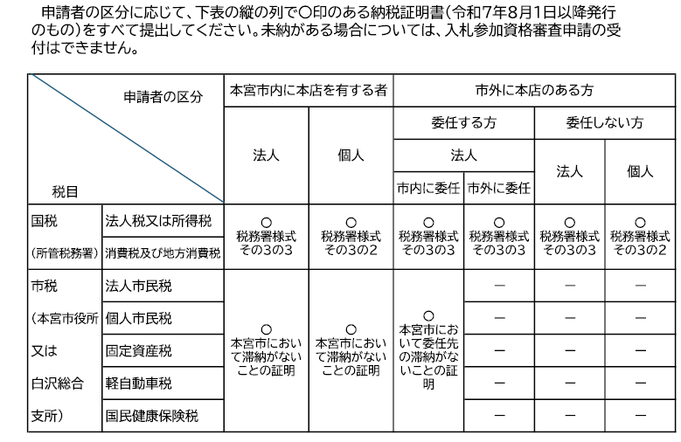

※納税義務のない税については、証明書の提出は不要です。
※滞納がないことの証明書は納税証明書に代えることも可能です。
※非課税の方は非課税であることがわかる課税証明書を提出してください。
※税務署が発行する消費税及び地方消費税の証明書の様式は、税額の証明書(その１）又は未納がないことの証明書
（その３、その３の２、その３の３）のいずれでも可能です。
※国税の納税証明書は、インターネット等を利用して交付請求することができます。詳しくは国税庁e-Taxホームページを
ご覧いただくか、所管の税務署にお問い合わせください。
※本宮市の滞納がないことの証明書（入札参加資格審査申請用）は、本宮市役所財務部税務課又は白沢総合支所窓口サー
ビス係で発行（有料）しています。

様式第5号 (記載例)
様式第5号（第8条関係） |  |  |  |  |  |  | 受付番号 |  | 区分
記載不要

測量等入札参加資格審査申請書
 |  |  |  |  | 令和 | 6 | 年 | 11 | 月 | 1 |  | 日
本宮市長

今般、貴市の測量、調査及び設計業務の入札に参加する資格審査の申請をいたします。
なお、この申請書及び添付書類の記載事項はすべて事実と相違なく、かつ、地方自治法施行令第167条の4第1項
及び第2項のいずれにも該当していないことを誓約します。

申請者 （本社・本店） | フリガナ |  |  | モトミヤコンサツタンツ カブシキガイシャ
 | 商号又は名称 |  |  | もとみやコンサルタンツ 株式会社
 | 代表者役職名 |  |  | 代表取締役
 | 代表者氏名 |  |  | 本宮 太郎
 | 所在地 | 郵便番号 |  | 969-1192
 |  | 住所 |  | 福島県本宮市本宮字万世２１２番地
 | 電話番号 |  |  | 0243-24-5306
 | FAX番号 |  |  | 0243-34-3138
 | メールアドレス |  |  | keiyaku |  |  | ＠ | city.motomiya.lg.jp
契約を締結する支店・営業所 （本店（本社）と契約する場合は記載不要） | フリガナ |  |  | モトミヤコンサルタンツ カブシキガイシャ シラサワシテン
 | 商号又は名称 |  |  | もとみやコンサルタンツ 株式会社 白沢支店
 | 代表者役職名 |  |  | 支店長
 | 代表者氏名 |  |  | 白沢 史郎
 | 所在地 | 郵便番号 |  | 969-1292
 |  | 住所 |  | 福島県本宮市白岩字堤崎４９４番地２２
 | 電話番号 |  |  | 0243-44-2111
 | FAX番号 |  |  | 0243-44-2447
 | メールアドレス |  |  | keiyaku |  |  | ＠ | city.shirasawa.lg.jp
 | 希望する業種 |  |  | 地上測量、航空測量

申請書 作成者 | 所属名 |  |  | 総務課
 | フリガナ |  |  | シラサワ ハナコ
 | 担当者名 |  |  | 白沢 花子
 | 電話番号 |  |  | 0243-44-2111
【審査のポイント】
・申請者は本店であり「商業登記簿謄本」と「使用印鑑届兼委任状」の記載内容と一致しているか
・契約を締結する支店・営業所は「使用印鑑届兼委任状」の受任者と記載内容が一致しているか

 |  |  |  | 商号又は名称（ もとみやコンサルタンツ 株式会社 ）

資格審査を希望する業種
※１ | 契約を締結する本店・本社または支店・営業所が登録を希望する業種にチェックを
 | 入れてください。
※２ | 登録を希望する業種の基準日直前１年間の取扱業務高（１千円未満切捨て）を記載
 | してください。
※３ | 登録を希望する業種に係る技術者数（基準日時点）を記載してください。なお、一人
 | の技術者が複数業種を兼務する場合は、重複計上可とします。
※４ | 審査基準日時点で許可を受けている資格又は登録がある場合は〇を記載してください。

業種区分 |  | チェック欄 | 番号 ※１ | 業種 |  |  | 基準日直前１年間の取扱業務高（千円）※2 |  | 技術者数（人）※3 |  | 許可・登録※4

測量 |  | ✔ | 1 | 地上測量 |  |  | 406,986 |  | 22 |  | 〇
 |  | ✔ | 2 | 航空測量 |  |  | 123,300 |  | 7 |  | 〇
地質調査 |  | □ | 3 | 地質調査
建築設計 |  | □ | 4 | 建築設計
測量・建築設計・不動産鑑定の場合、必ず登録証明書が必要です。なお、委任先も登録してあることが必要です。
補償コンサルタント |  | □ | 5 | 土地調査
 |  | □ | 6 | 土地評価
 |  | □ | 7 | 物件
 |  | □ | 8 | 機械工作物
 |  | □ | 9 | 営業補償・特殊補償
 |  | □ | 10 | 事業損失
 |  | □ | 11 | 補償関連
 |  | □ | 12 | 総合補償
不動産鑑定 |  | □ | 13 | 不動産評価・鑑定
建設コンサルタント |  | □ | 14 | 土木設計
建設コンサルタント（土木工事に関する設計図書の作成を含まない部門の登録） |  | □ | 15 | 河川・砂防・海岸
 |  | □ | 16 | 港湾・空港
「建設コンサルタント」と「建設コンサルタント（土木工事に関する設計図書の作成を含まない部門の登録）」の両方に登録がある方が入札参加要件となる場合もありますので、ご注意ください。
 |  | □ | 17 | 電力土木
 |  | □ | 18 | 道路
 |  | □ | 19 | 鉄道
 |  | □ | 20 | 上水道・工業用水道
 |  | □ | 21 | 下水道
 |  | □ | 22 | 農業土木
 |  | □ | 23 | 森林土木
 |  | □ | 24 | 水産土木
 |  | □ | 25 | 廃棄物
 |  | □ | 26 | 造園
 |  | □ | 27 | 都市計画・地方計画
 |  | □ | 28 | 地質
工事にかかる実施設計業務等を含まない、計画の作成や調査等のこと
 |  | □ | 29 | 土質・基礎
 |  | □ | 30 | 鋼構造物・コンクリート
 |  | □ | 31 | トンネル
 |  | □ | 32 | 施工計画・設備・積算
 |  | □ | 32 | 建設環境
 |  | □ | 32 | 建設機械
 |  | □ | 32 | 電気・電子
その他 |  | □ | 33 | その他（ ）

【審査のポイント】
・申請する業種が「測量」の場合は測量法第55条、「建築設計」の場合は建築士法第23条、「不動産鑑定」の場合は不動産の鑑定評価に関する法律第22条の記載のある登録証明書がそれぞれ添付されているか
・添付する登録証明書は有効期間内のものか（受付期間最終日令和6年12月13日時点で有効なものを提出すること）

様式第6号 (記載例)
 | 様式第6号(第8条関係）
 |  | 業 務 経 歴 書

商号又は名称（ もとみやコンサルタンツ 株式会社 ）
 |  |  |  |  | 業務種別 | （ 地上測量 ）

直近〇年目 | 決算期 | 発注者名 | 業務名 | 業務場所のある 都 道 府 県 名 | 請負代金の額（千円） | 着手年月日 | 完成年月日 | 元請又は下請の別

申請する業種ごと、審査基準日の直近２年分を記載してください。業種区分の直近１年の実績がない場合は登録できません。
業種区分：測量、地質調査、建築設計、補償コンサルタント、不動産鑑定、建設コンサルタント（土木設計）、建設コンサルタント（土木設計以外）その他
1 | Ｒ〇.〇.〇 | ○○県 | ○○業務委託 | ○○県 | ○○ | Ｒ〇.〇.〇 | Ｒ〇.〇.〇 | 元 | 下
 |  |  |  |  |  |  |  | 元 | 下
 |  |  |  |  |  |  |  | 元 | 下
 |  |  |  |  |  |  |  | 元 | 下
 |  |  |  |  |  |  |  | 元 | 下
 | から |  |  |  |  |  |  | 元 | 下
 | Ｒ〇.〇.〇 |  |  |  |  |  |  | 元 | 下
 |  |  |  |  |  |  |  | 元 | 下
 |  |  |  |  |  |  |  | 元 | 下
 |  |  |  |  |  |  |  | 元 | 下
 |  | ほか（ ）件 |  |  |  | ※11件目以降をまとめてください。
直近１年目の請負代金合計
2 | Ｒ〇.〇.〇 |  |  |  |  |  |  | 元 | 下
 |  |  |  |  |  |  |  | 元 | 下
 |  |  |  |  |  |  |  | 元 | 下
【審査のポイント】
・測量等入札参加資格審査申請書に記載した申請する業種ごとに、１枚ずつ作成されているか
・審査基準日の直近２年分が記載されているか
・測量等入札参加資格審査申請書の基準日直前１年間の取扱業務高と一致するか
 |  |  |  |  |  |  |  | 元 | 下
 |  |  |  |  |  |  |  | 元 | 下
 | から |  |  |  |  |  |  | 元 | 下
 | Ｒ〇.〇.〇 |  |  |  |  |  |  | 元 | 下
 |  |  |  |  |  |  |  | 元 | 下
 |  |  |  |  |  |  |  | 元 | 下
 |  |  |  |  |  |  |  | 元 | 下
 |  | ほか（ ）件 |  |  |  | ※11件目以降をまとめてください。
直近２年目の請負代金合計

 | 記載上の注意
 | １ 希望する業務種別ごとに別葉に消費税抜きで作成してください。
 | ２ 下請業務については、発注者名の欄に元請業者名を、業務名の欄に下請業務名を記載してください。

様式第7号 (記載例)
様式第7号（第8条関係）
技 術 者 経 歴 書

 |  |  |  | 商号又は名称（ もとみやコンサルタンツ 株式会社 ）
 |  |  |  | 業務種別（ 地上測量 ）

職名 | 氏名 | 法令による免許等 |  | 実務経歴 | 経験年月数 | 常勤・非常勤
 |  | 名称 | 取得年月日 |  |  | 常勤 | 非常勤
○○課長 | ○○○○ | ○○○○ | H〇年〇月〇日 | ○○○業務委託 | 〇年〇月 | 〇
申請を希望する業務種別ごとに作成してください。必要な項目があれば別様式でも可。
 |  |  | 年 月 日 |  | 年 月
～
～
～
～
～
 |  |  | 年 月 日 |  | 年 月
 |  |  | 年 月 日 |  | 年 月
 |  |  | 年 月 日 |  | 年 月
 |  |  | 年 月 日 |  | 年 月
 |  |  | 年 月 日 |  | 年 月
 |  |  | 年 月 日 |  | 年 月
 |  |  | 年 月 日 |  | 年 月
 |  |  |  | ほか | 〇 |  | 名

記載上の注意
1.希望する業務種別ごとに区分して、別葉に各１ページで作成してください。
2.「法令による免許等」欄は、希望する業務に関するもののみを記載し、できるだけ詳細にすべての資格、免許等について記入してください。
3.技術者は、業務委託を遂行するにあたり法令上必要な資格、免許を有している者を記載してください。
4.実務経歴は当該技術者が従事した業務のうち最大のものを１件記載してください。

【審査のポイント】
・測量等入札参加資格審査申請書に記載した申請する業種ごとに、１枚ずつ作成されているか

様式第3号 (記載例)
代表者印（実印）と異なる印鑑を入札等に使用する場合のみ提出してください。
（実印と異なる印鑑を使用する場合、委任先を設ける場合）

様式第3号（第8条関係）
使用印鑑届（兼委任状）

 |  |  | 令和 | 6 | 年 | 11 | 月 | 1 | 日
押印必須
印
本宮市長
 |  |  |  |  |  |  |  | 代表者印（実印）
 | 所在地 | 福島県本宮市本宮字万世２１２番地
申請者 | 商号 | もとみやコンサルタンツ 株式会社
 | 代表者職氏名 | 代表取締役 本宮 太郎

入札・見積への参加、契約の締結並びに代金の請求及び受領のために、代表者印（実印）
に代えて下記の印鑑を使用したいので届けます。

 |  |  |  |  | 使用印（実印と異なる場合のみ）
 |  |  |  |  | ※権限を委任する場合、押印不要
使用印を登録する場合のみ押印

私は、次の者を代理人と定め、下記のとおり権限を委任します。

委任期間 | 2025-04-01 |  |  | から | 2027-03-31

委任事項１～５すべてを委任する場合のみ認められます。この内容が１つでもかけた場合は営業所等への委任は認められません。
委任事項 | 1 入札及び見積に関する件
 | 2 契約締結に関する件
 | 3 契約代金の請求及び受領に関する件
 | 4 復代理人選任に関する件
 | 5 その他契約履行に関する一切の件

印
 |  |  |  |  |  |  |  | 受任者印
 | 所在地 | 福島県本宮市白岩字堤崎４９４番地２２
受任者 | 商号 | もとみやコンサルタンツ 株式会社 白沢支店
 | 代表者職氏名 | 支店長 白沢 史郎

【審査ポイント】
・委任事項の４項目に変更はないか
・委任期間は「令和７年４月１日から令和９年３月３１日」となっているか
・押印はされているか
・「申請者」と「受任者」は入札参加資格申請書に記載された内容と一致するか

様式第４号（第８条関係）誓約書（記載例）
様式第4号（第8条関係）

誓 約 書
申請日を記載してください。

2024-11-01

押印必須
本宮市長

印
 |  | 住 所 | 福島県本宮市本宮字万世２１２番地
 |  | 商号又は名称 | もとみやコンサルタンツ 株式会社 | ㊞
 |  | 代表者職・氏名 | 代表取締役 本宮 太郎

私は、次の事項について、いずれにも該当しないことを誓約します。 また、次の事項に該当することとなった場合には、速やかに届け出るとともに、参加資格の取消しなど、市の行う一切の措置について異議申立てを行いません。

１ | 暴力団（暴力団員による不当な行為の防止等に関する法律（平成３年法律第７７号）第２条第２号に規定する暴力団をいう。以下同じ。）又は暴力団員（暴力団員による不当な行為の防止等に関する法律第２条第６号に規定する暴力団員をいう。以下同じ。）が経営に実質的に関与していると認められる者

２ | 自己若しくは第三者の不正の利益を図る目的又は第三者に損害を加える目的をもって、暴力団又は暴力団員を利用していると認められる者

３ | 暴力団員と認められる者

４ | 暴力団又は暴力団員に対して資金等を供給し、又は便宜を供与する等直接的又は積極的に暴力団の維持又は運営に協力し、又は関与していると認められる者

５ | 暴力団又は暴力団員と社会的に非難されるべき関係を有すると認められる者

６ | 法人にあっては、その役員（その支店又は営業所の代表者を含む。７において同じ。）が、自己、自社若しくは第三者の不正の利益を図る目的又は第三者に損害を加える目的をもって、暴力団又は暴力団員を利用していると認められる者

７ | 法人については、その役員のうちに３から５までのいずれかに該当するものがある者

